상품제안서
스카이 웰 솔리드 접이식 핸드폰태블릿 거치대 360도회전 | 상품코드: S29867

 |  |  |  |  |  |  | 02-713-8555 | www.synergygift.co.kr
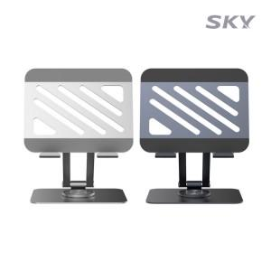

【상세/제작정보】

【인쇄/포장옵션】 | 레이저 / 포장지포장

【공급단가】 | 수량 | 50~ | 100~ | 500~ | 1,000~ | 2,000~
*VAT별도 | 메탈그레이 | 9,450원 | 9,300원 | 9,090원 | 8,720원 | 8,360원
 | 샤인실버 | 9,450원 | 9,300원 | 9,090원 | 8,720원 | 8,360원

【상품 URL】 | https://www.synergygift.co.kr:443/src/goods_detail.php?gdno=29867

